1.4
voltar à página inicial |  |  |  | 1 - CLAREZA DO CONTEÚDO
 | S | N | NA
 |  | X |  | 1.4 A informação sobre a entidade responsável pelo conteúdo está em todas as páginas
 |  |  |  | A identificação da entidade responsável pelos conteúdos produzidos, incluindo uma hiperligação para a página de contactos deverá constar do rodapé de todas as páginas.

 | Listagem de evidências
 |  |  |  |  | Notas:
 |  |  |  |  | É apresentada informação sobre a entidade responsável pelo conteúdo, Mas não existe uma hiperligação para a página dos Contactos.
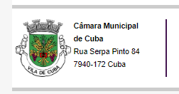

2.1
voltar à página inicial |  |  |  | 2 - USABILIDADE DO CONTEÚDO
 | S | N | NA
 |  | X |  | 2.1 O tipo de letra do corpo do documento é adequado e o tamanho da letra é, no mínimo, de 12 pontos
 |  |  |  | De forma a assegurar a boa legibilidade do texto para todos os utilizadores, o tamanho de letra do texto que compõe o corpo do documento deverá ser, no mínimo, de 12 pontos, assegurando sempre que os mesmos são escaláveis para tamanhos superiores, sempre que o utilizador considere necessário.

 | Listagem de evidências
 |  |  |  |  | Notas:
 |  |  |  |  | Sim, o tipo de letra do corpo do documento é adequado. Mas o tamanho de letra não é no mínimo 12 pontos. Na evidência podemos verificar que o texto apresenta um tamanho de letra de 12px. A evidência diz respeito à página seguinte:
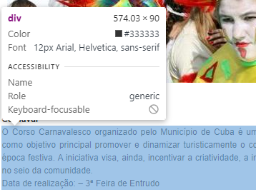

 |  |  |  |  | https://www.cm-cuba.pt/index.php?option=com_content&view=article&id=261&Itemid=878

2.2
voltar à página inicial |  |  |  | 2 - USABILIDADE DO CONTEÚDO
 | S | N | NA
 |  | X |  | 2.2 A informação secundária (datas, autores) utiliza, no mínimo, um tamanho de letra de 10 pontos
 |  |  |  | A informação secundária, como os autores de textos ou de imagens, as datas de publicação ou outros tipos de meta-informação, podem usar tamanhos de letra mais pequenos, mas, no mínimo, com 10 pontos, assegurando sempre que os mesmos são escaláveis para tamanhos superiores, sempre que o utilizador considere necessário.

 | Listagem de evidências
 |  |  |  |  | Notas:
 |  |  |  |  | Não, a informação secundária não utiliza no mínimo o tamanho de letra de 10 pontos. A evidência diz respeito aos breadcrumbs da página:
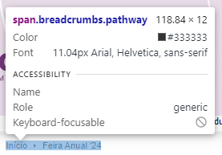

 |  |  |  |  | https://www.cm-cuba.pt/index.php?option=com_content&view=section&layout=blog&id=18&Itemid=1013

3.1
voltar à página inicial |  |  |  | 3 - ESTRUTURA DA NAVEGAÇÃO
 | S | N | NA
 |  | X |  | 3.1 Nenhum nível de navegação tem mais de 9 opções
 |  |  |  | A navegação principal deve ser equilibrada, nem com demasiadas opções de topo sem opções secundárias, nem com poucas opções de topo e muitas opções secundarias. Nenhum nível de navegação deve ter mais de 9 opções.

 | Listagem de evidências
 |  |  |  |  | Notas:
 |  |  |  |  | No menu Educação, aparecem 12 submenus.
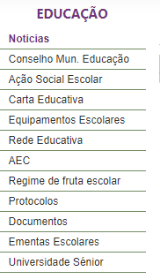

4.2
voltar à página inicial |  |  |  | 4 - ESTRUTURA DA INFORMAÇÃO
 | S | N | NA
 | x |  |  | 4.2 O layout do sítio Web é adaptável a plataformas móveis sem necessidade de efetuar varrimento horizontal
 |  |  |  | O layout do sítio Web deve ser adaptável aos tamanhos mais comuns de visualização, adaptando-se a várias larguras de ecrã sem que surjam barras de varrimento horizontais.

 | Listagem de evidências
 |  |  |  |  |  | Notas:
 | Telemóvel |  |  |  | Tablet | O layout do site é adptável às plataformas móveis sem necessidade de efetuar varrimento horizontal. Na evidência está apresentado como aparece em tablet e mobile.
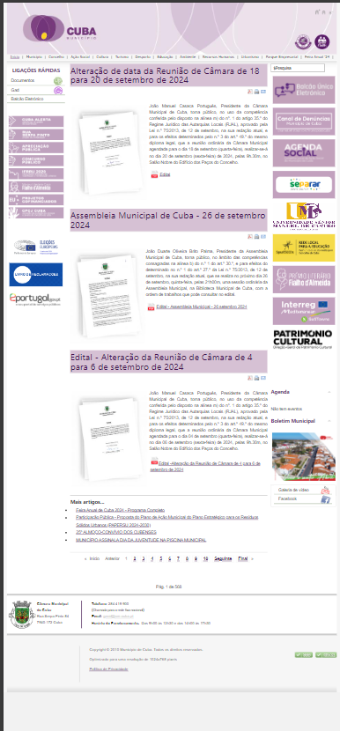
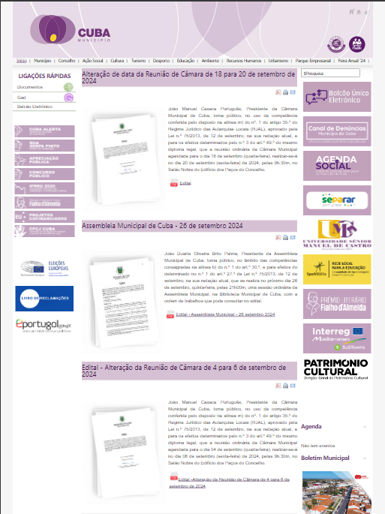

5.2
voltar à página inicial |  |  |  | 5 - ELEMENTOS INTERATIVOS
 | S | N | NA
 | X |  |  | 5.2 Os elementos interativos têm uma dimensão mínima de 44px CSS (44 pontos) (vertical e horizontal)
 |  |  |  | De forma a assegurar que todos os elementos interativos são facilmente acionáveis por qualquer tipo de dispositivo apontador ou toque, estes devem ter a dimensão mínima de 44px CSS de altura e de largura.

 | Listagem de evidências
 |  |  |  |  | Notas:
 |  |  |  |  | Os elementos interativos não tem uma dimensão mínima de 44px. Na evidência, o elemento interativo tem dimensão de 181 x 80px. A evidência diz respeito a uma imagem lateral.
